台本
第7回(実世界インタフェース) 台本 |  |  |  |  | 合計 | 4119 | 0:11:11 |  | ↓変更可
スライド番号 | 見出し番号 見出し名 | シーン 該当スライド説明時の画面構成 | セリフ・演出(アニメーション等)の指示 ※改行は Alt＋Ener でできます。 ※修正したいセルにカーソルを合わせて、F2で編集できます。 ↓この列に入力した文字がカウントされます。 | 備考 | 時間加算 hh:mm:ss | 文字数 | 予想 分：秒 | 開始時間 | 会話スピード 字/分
1 |  | OP |  |  | 0:00:40 | 0 | 0:00:40 | 0:00:40 | 420
 |  | 冒頭のあいさつ、講師のみ座り | ヒューマンインタフェースの講義をはじめます。・・・ みなさん、こんにちは・・・講師の増井です。 今回は実世界インタフェースに関して解説します。 |  |  | 82 | 0:00:12 | 0:00:40 | 420
2 | 1-1●●について |  |  |  |  | 0 | 0:00:00 | 0:00:52 | 420
3 |  | 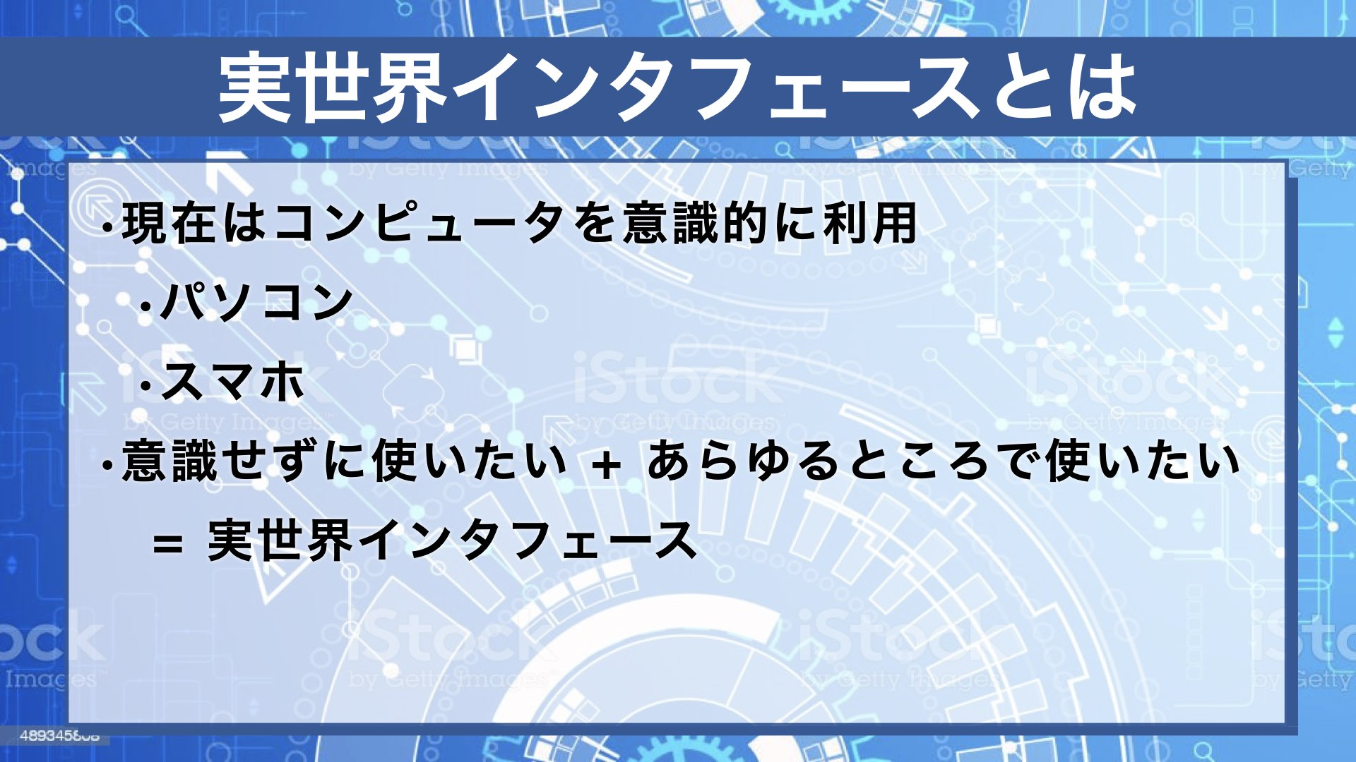 | 現在コンピュータはあらゆるところで使われていますが、「コンピュータという機械を使ってコンピュータのデータを使う」という意識が必要です。パソコンもスマホも特殊な装置であり、使い方をよく知らないと活用することはできません。 コンピュータのことを意識しなくても、いつでもどこでも必要な仕事ができるのが理想であり、そのようなことを可能にするものを実世界インタフェースと呼びます。 |  |  | 185 | 0:00:26 | 0:00:52 | 420
4 |  | 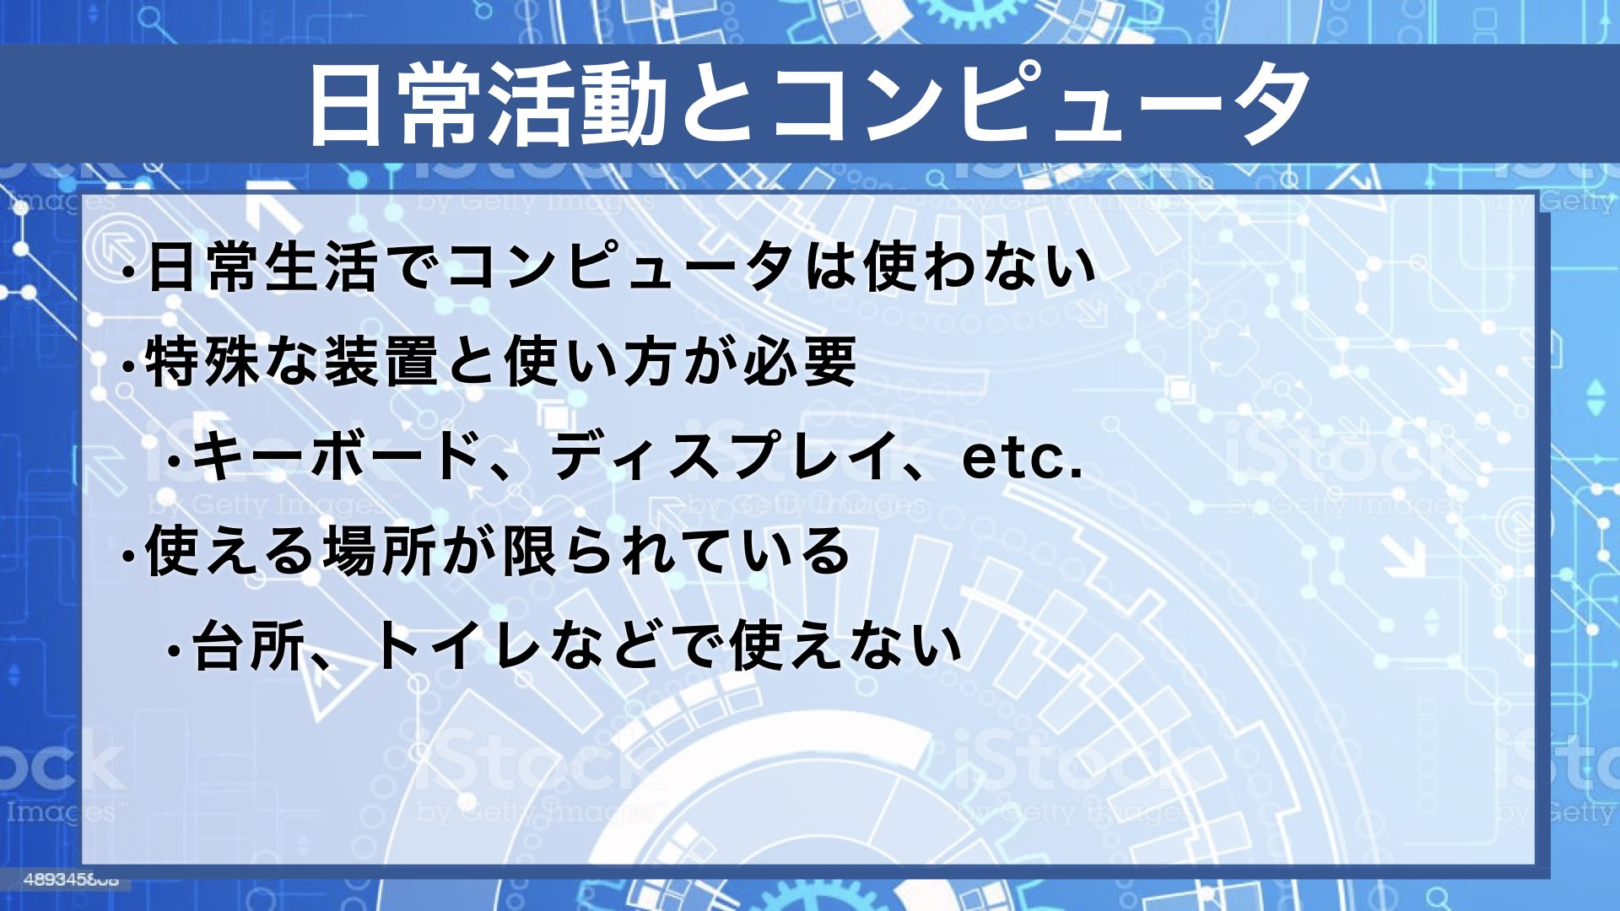 | 現在はコンピュータを利用できる場所は限られています。 机の上でパソコンを使ったり椅子に座ってスマホを使ったりすることはできますが、風呂や台所やトイレなどではコンピュータを活用することができません。 キーボードやマウスは机の上でしか使えません。 |  |  | 123 | 0:00:18 | 0:01:18 | 420
5 | 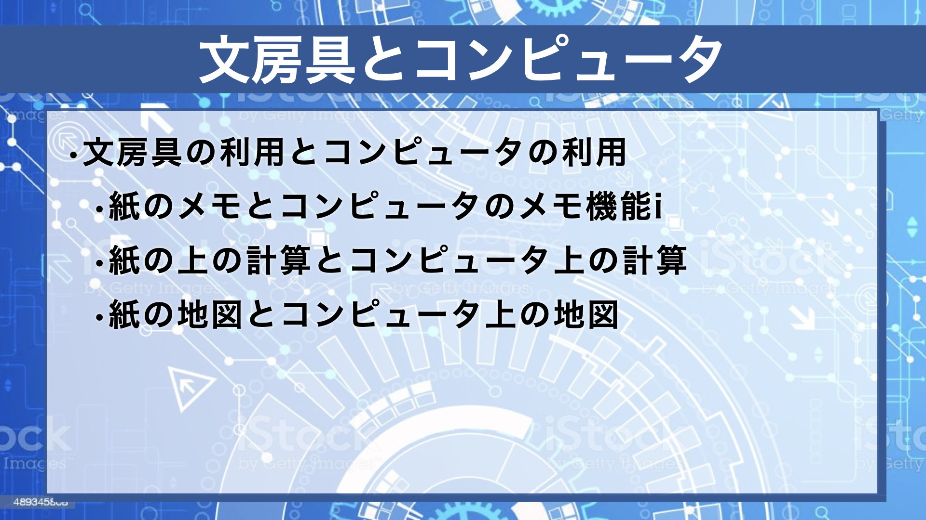 |  | ちょっとしたメモを書いたり計算したりするときは紙を使うことが多いと思います。 コンピュータを使っても同じようなことができますが、使い勝手が全く違いますし、データの相互変換ができません。紙に書いたメモや計算をコンピュータに持っていくことは簡単ではありませんし、コンピュータの中のメモやデータを紙に印刷するのも簡単ではありません。 コンピュータで地図情報にアクセスすることがありますが、紙に印刷した地図の方がわかりやすいと感じる人も多いでしょう。 昔からある文房具を使う場合でも、コンピュータを使う場合でも、同じように情報を扱うことができると便利なはずです。 |  |  | 278 | 0:00:40 | 0:01:36 | 420
6 |  | 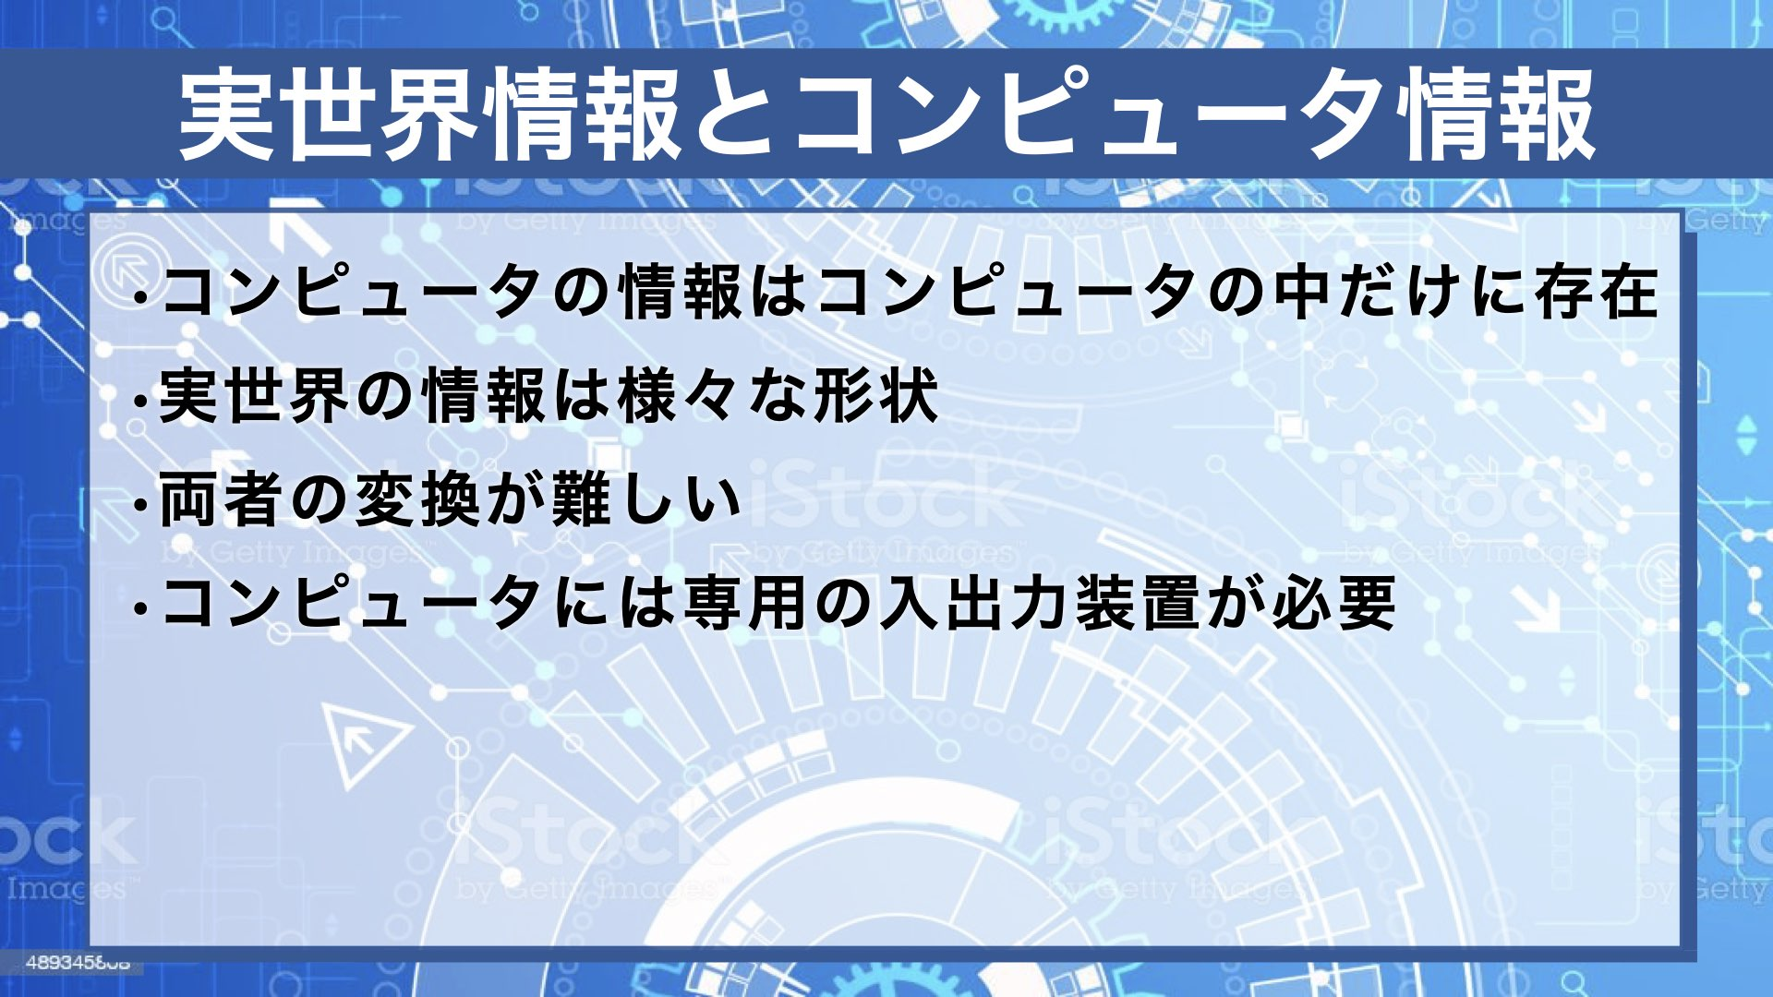 | コンピュータの情報は電気信号としてコンピュータの中のデジタル情報として利用されていますが、実世界の情報はさまざまな形で存在し、これらの形式の変換についてはこれまであまり考えられていませんでした。 コンピュータの扱う情報はコンピュータ的な装置を使って与えればよく、コンピュータの処理結果もコンピュータ的な装置を使えばよいと考えられてきました。 入出力装置について第x回で説明しましたが、ここで解説した装置はコンピュータで使うことだけを考えて作られたものがほとんどだといえます。 |  |  | 237 | 0:00:34 | 0:02:15 | 420
7 |  | 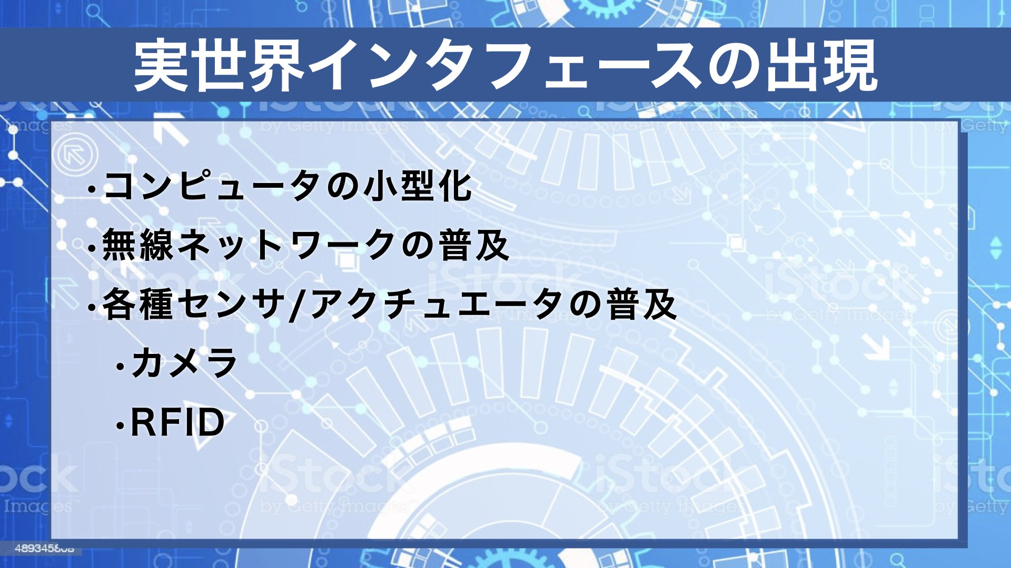 | 実世界の情報とコンピュータの情報を近づけることは従来は大変でした。 たとえば、紙の上の文字をコンピュータで扱うためには、カメラなどで紙に書かれた情報を読み取り、文字認識などでデジタルデータに変換し、その情報をなんらかの方法でコンピュータと通信する必要があります。 こういったことは従来のハードウェアやソフトウェアではほとんど不可能でしたが、近年のコンピュータやネットワークやセンサを利用すれば、それほど難しいことではなくなってきました。これらの進歩によって実世界インタフェースが実現可能になってきたといえるでしょう。 |  |  | 258 | 0:00:37 | 0:02:49 | 420
8 |  | 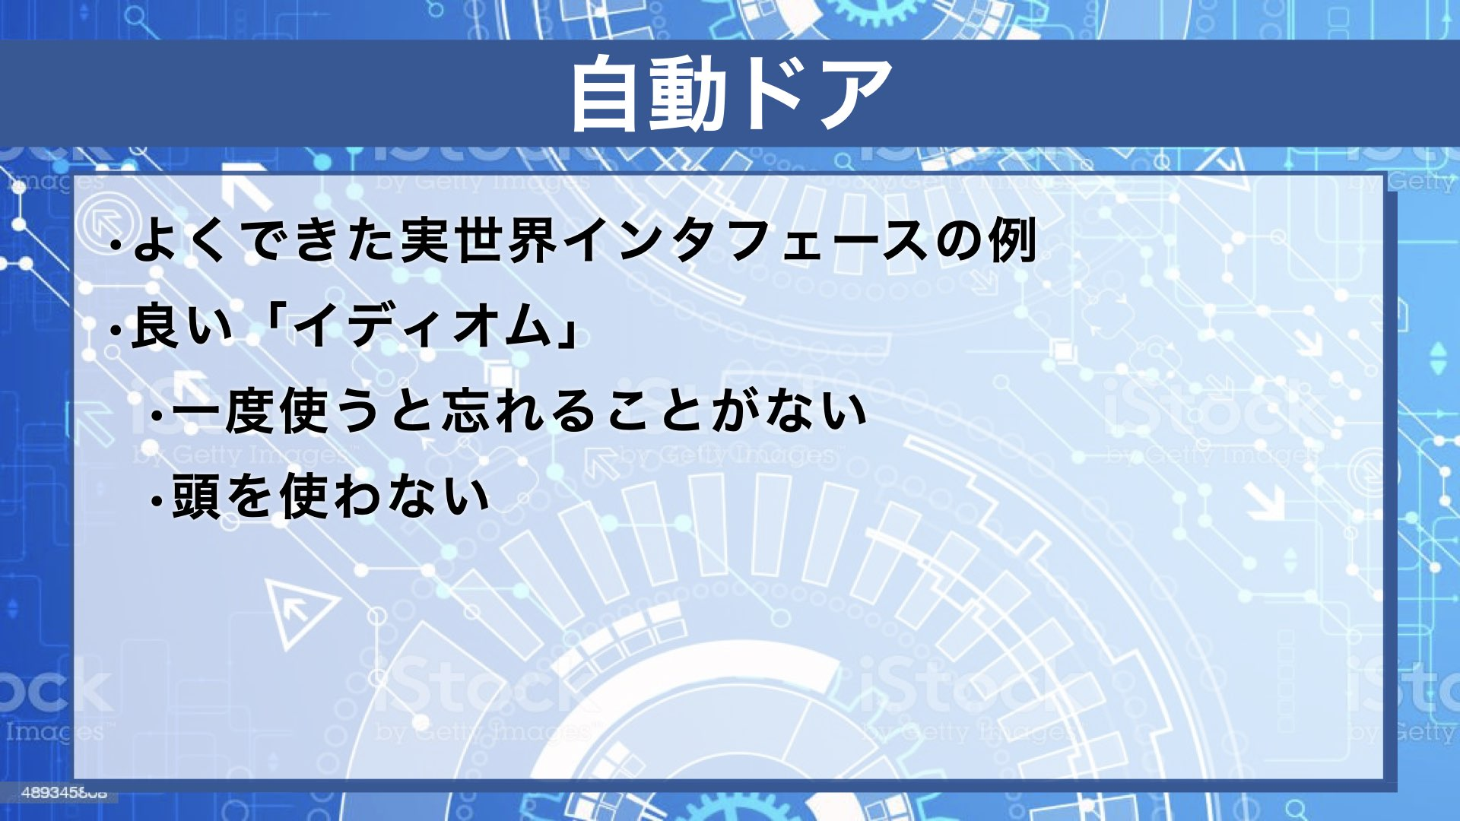 | 機械の存在を意識せずに使える実用的なインタフェースはすでに世の中に存在します。たとえば自動ドアはそのようなもののひとつです。 人間がドアに近づくと、センサによりシステムがそれを検知し、モータなどでドアが開きます。 センサやアクチュエータが搭載されたシステムであるにもかかわらず、ユーザはそれを全く意識することなく便利に利用することができます。 ドアに近づけばドアが開くという動きは、一度経験すると忘れることはないでしょうし、頭を使わず直感的に使うことができます。 このように、一度体験すると直感的に理解できて間違ええずに利用を続けられるようなものを「インタフェースのイディオム」と呼びますが、自動ドアのインタフェースは良いイディオムだといえます。 |  |  | 325 | 0:00:46 | 0:03:26 | 420
9 |  | 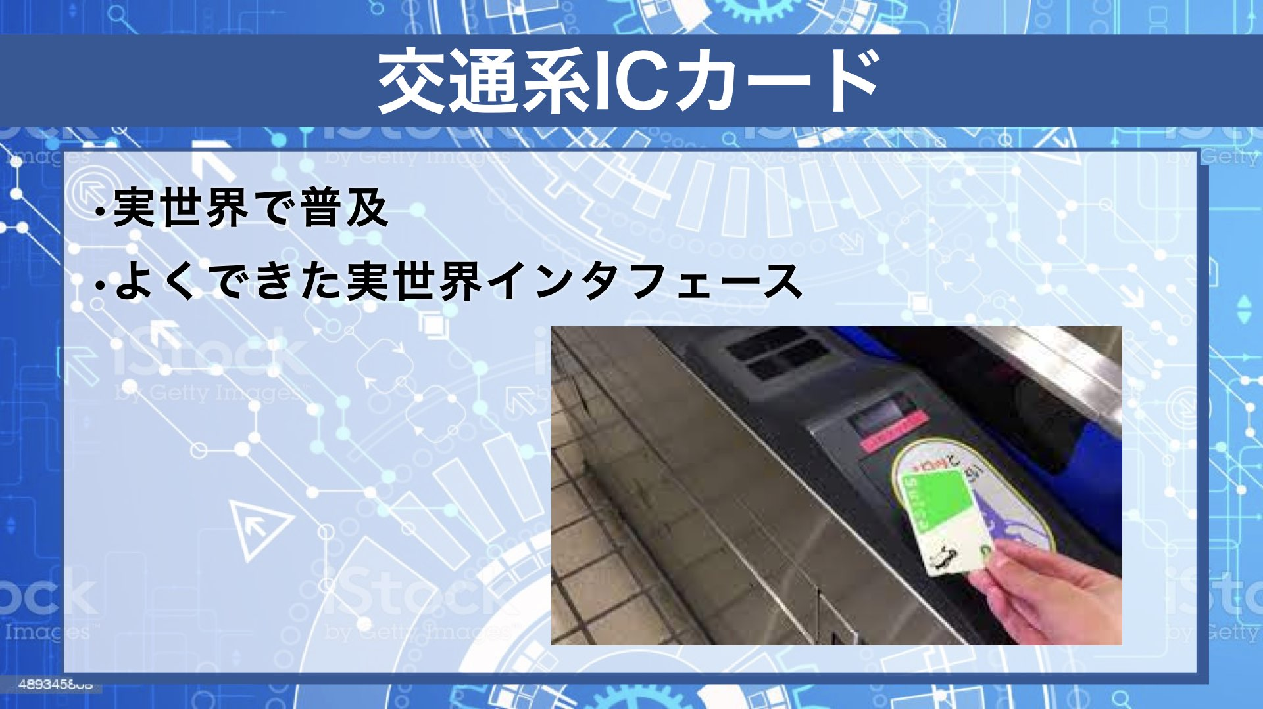 | 近年の駅では「交通系ICカード」を使って改札口を通ることができます。 カードにはコイルと電子回路が内蔵されており、改札口のカードリーダにカードをタッチしたときに電源が供給されて通信が行なわれ、電車賃が課金されるようになっています。 磁気切符を使う自動改札が導入されたのは1970年代ですが、それが進化してICカードを使うようになった結果、カードを持っているユーザはほとんど何も考えずに電車を利用できるようになりました。 システムは高度なネットワークやコンピュータやセンサやアクチュエータの組合せでできていますが、ユーザはそれを意識する必要はなく、「カードを使えば電車に乗れる」ということだけ知っていれば充分です。 実世界インタフェースによって生活が大幅に便利になった例だといえるでしょう。 システムが導入された当初は、ICカードを改札口にタッチするという操作に慣れない人も多かったようですが、時代とともに、新しいインタフェースのイディオムとして成立しています。 |  |  | 431 | 0:01:02 | 0:04:13 | 420
10 |  | 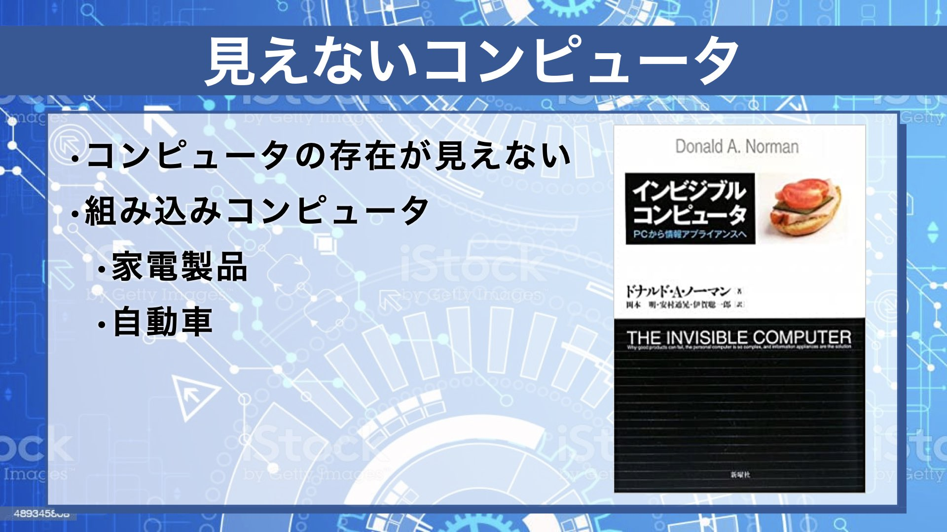 | 自動ドアを利用するときも交通系カードで改札口を通るときも、それがどういう仕組みで動いているかをユーザは気にする必要はなく、頭を使わずに自然に利用することができます。 コンピュータや周辺装置の小型化が進めば、コンピュータの存在がユーザに見えなくなることは間違いありませんが、これに加えてコンピュータの操作が充分直感的になれば、装置もインタフェース手法もユーザの視界や意識から消えるようになるでしょう。 現在の自動車では多くのコンピュータが使われていますが、その存在はユーザにあまり意識されることはありません。 将来はそのような「インビジブルコンピュータ」が主流となると思われ、それに至るために実世界インタフェースの研究開発が重要になってきます。 |  |  | 322 | 0:00:46 | 0:05:14 | 420
11 |  | 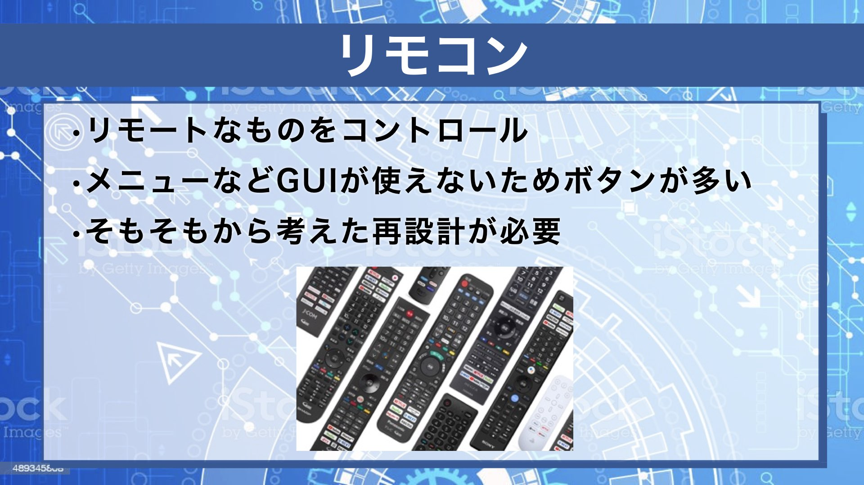 | 家電製品のコントロールのためにリモコン装置が広く使われています。 リモコンはもともとテレビのようなAV機器の制御に使われていましたが、近年はエアコンも扇風機も照明器具もリモコン操作できるものが増えています。 テレビのようなAV機器の操作はコンピュータの操作と同じぐらい複雑ですが、コンピュータと異なり、テレビではGUIもCLIも使うことができませんから、機能の種類だけボタンを用意することが必要になり、大変複雑なものになってしまっています。 リモコンとは「リモート」に「コントロール」することの略ですが、そもそもユーザがやりたいことは「映画を見たい」とか「電気を消したい」とかいう単純なものであり、それを実現するための機器をコントロールするためにリモコンを使っているにすぎません。 そもそもの要求を考えることを忘れてしまい、機器をコントロールするかだけを気にした場合、リモコンのような装置が生き残ることになります。 |  |  | 408 | 0:00:58 | 0:06:00 | 420
12 |  | 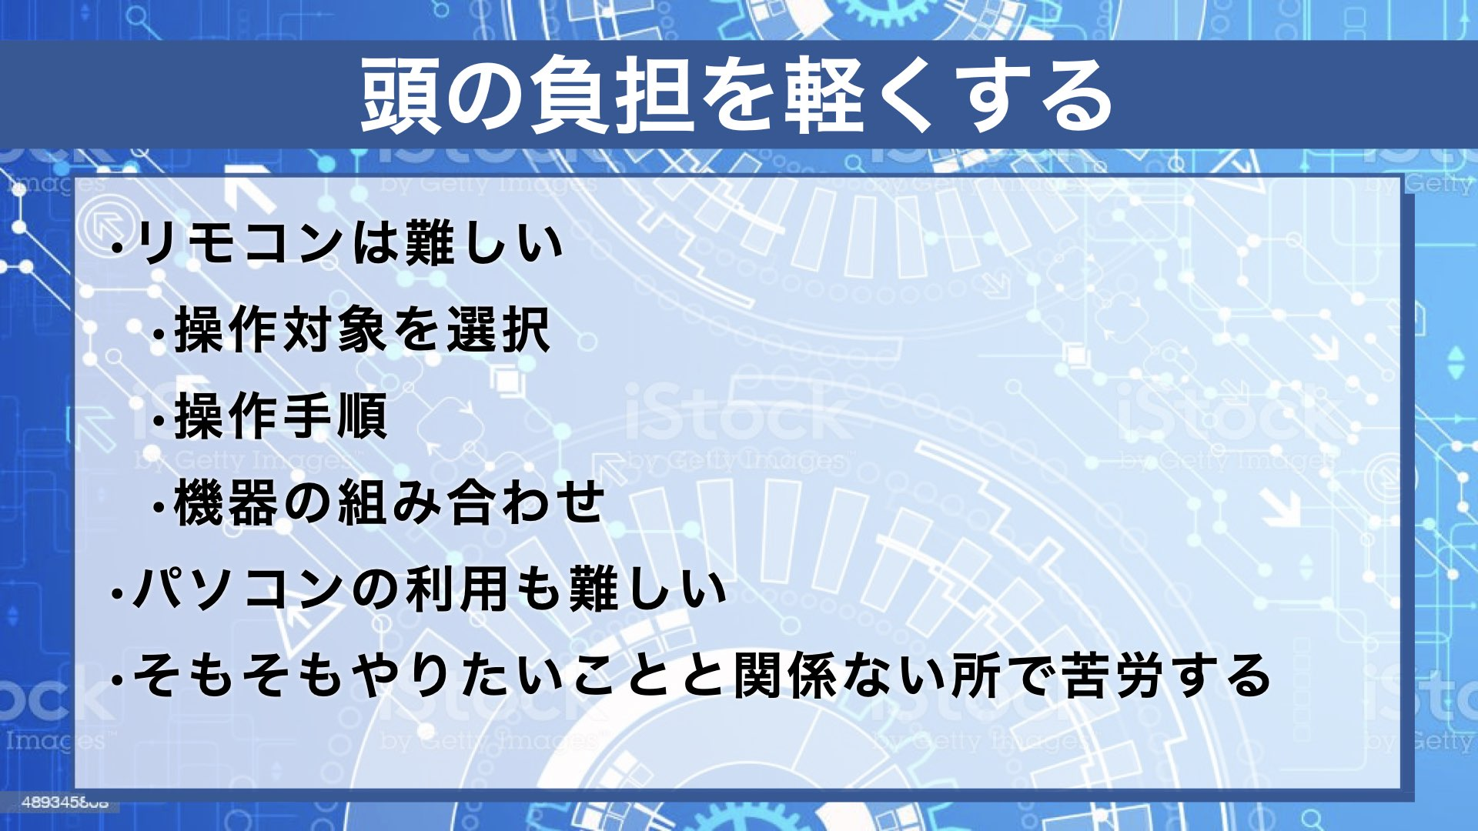 | リモコンを利用して音楽を聞こうとする場合、アンプやプレーヤのような機器を正しく操作する必要があります。リモコンを適切に使用するためには、操作対象機器の役割や操作を熟知している必要があります。 パソコンやスマホを使って音楽を再生する場合でも、楽曲のタイトルやその保存場所、もしくはストリーミングのサービスなどを知っている必要があるでしょう。 いずれにしてもかなり頭を使わないと音楽を聞くことすらできません。 ユーザのそもそもの要望は「音楽を聞きたい」ということだけなのですが、それとは直接関係無いことに頭や体を使う必要があることになります。 |  |  | 270 | 0:00:39 | 0:06:58 | 420
13 |  | 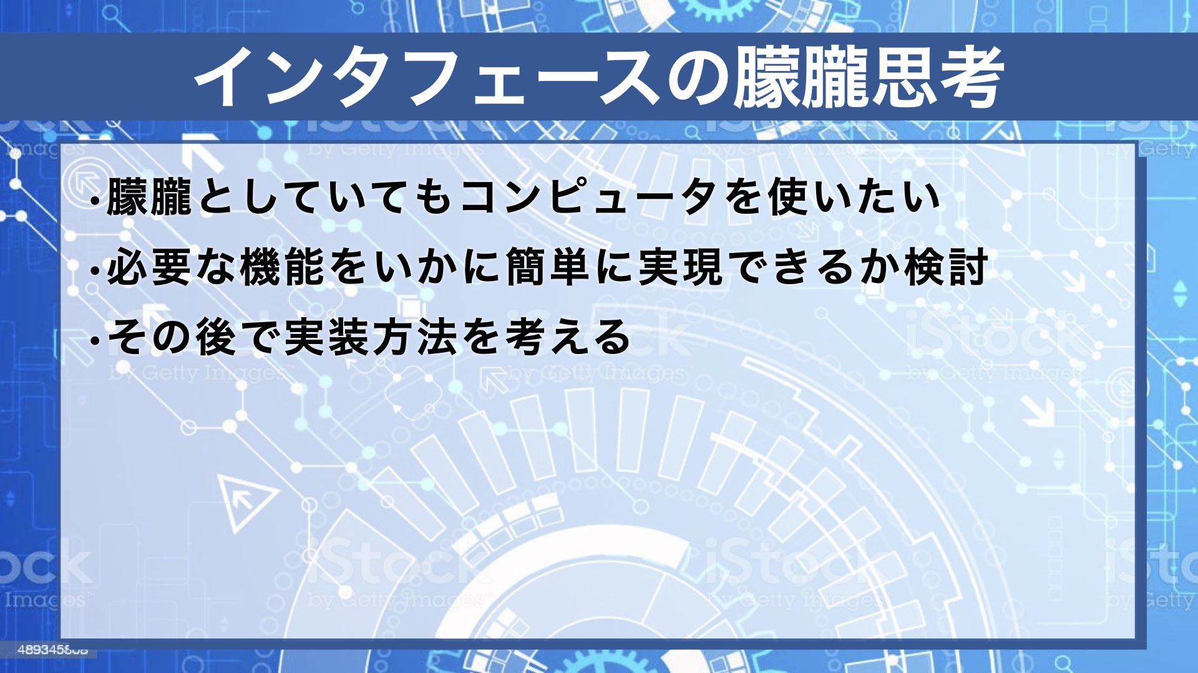 | 元気が無いときでも使えるか? 体の調子が悪くても使えるか? などを考えたうえでデザインをすれば、自然とユニバーサルデザインなシステムを作れるはずです。 体の調子が悪かったり頭が朦朧としているときには、ふだんはなんとか使えているシステムでもうまく使えないかもしれません。 そのような状況でも問題無くシステムを使えるようなものを設計するべきであり、そのような考え方を「朦朧思考デザイン」と呼びたいと思います。 そのような機器をデザインする場合、最初は装置の制約についてはとりあえず考えず、そもそも何が本質的に必要なのかを考えてから実装方法を考えるのが良いでしょう。 そのためには実世界インタフェース的発想が有効です。 |  |  | 306 | 0:00:44 | 0:07:37 | 420
14 |  | 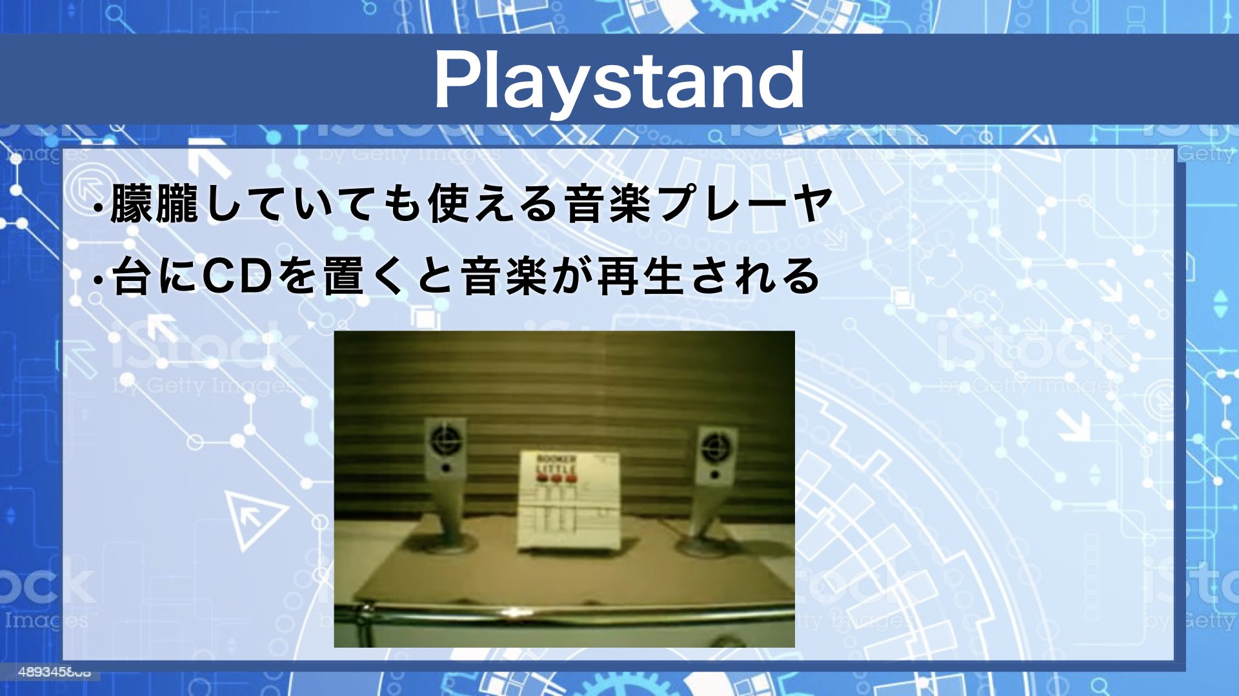 | 私のグループで開発した「Playstand」システムは、頭を使わなくても音楽を楽しむことができるように、朦朧思考デザインされたシステムです。 CDケースの中にRFIDカードが入っており、スピーカ台にはカードリーダとアンプが組み込まれています。 スピーカ台の上にCDケースを置くと、置かれたCDの種類をシステムが検出し、その音楽が自動的に再生されます。 単純な仕組みですが、ユーザはCDケースを台に置くという簡単な操作によって「どの場所で何を聞きいたいか」を指示できていることになります。 これはリモコンを使っていろんな機器を操作して音楽を再生することと比べると直感的であり、頭を使う要素が少なく、朦朧としていても利用することができます。 |  |  | 319 | 0:00:46 | 0:08:21 | 420
15 |  | 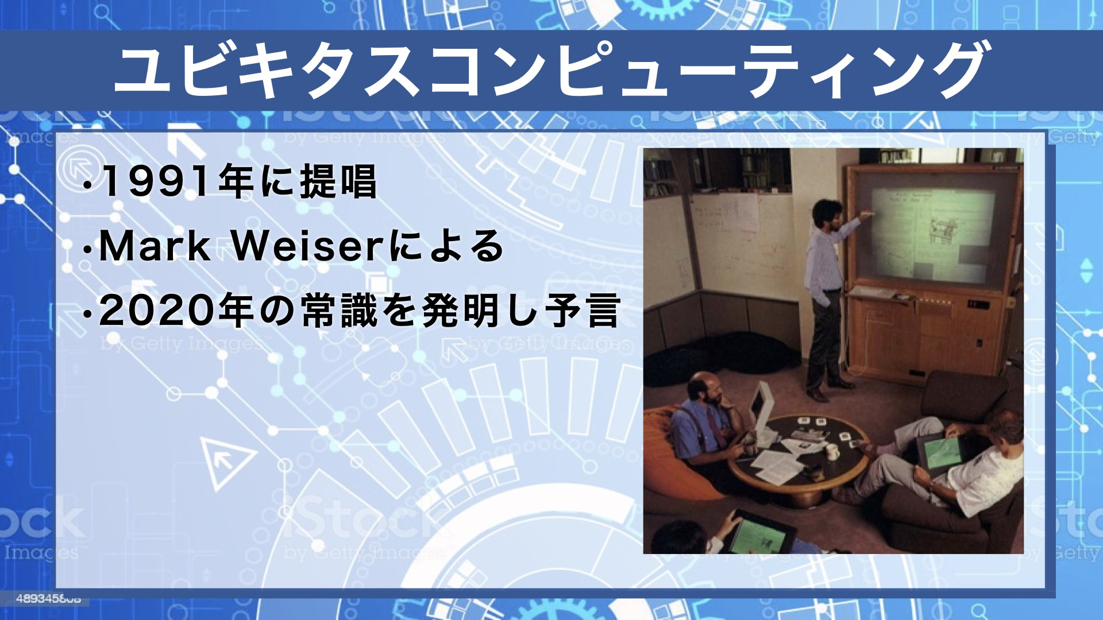 | コンピュータやネットワークをあちこちで使えるようにして、いつでもどこでも誰でもコンピュータを利用するようにした環境を「ユビキタスコンピューティング」と呼びます。 これは1990年ごろXerox PARCのマーク・ワイザーが提唱した言葉で、これはそのイメージ写真です。 ここでは、大型ディスプレイ、小型端末を利用して会議が行なわれています。2020年代の現在、小型コンピュータや無線ネットワークや大型ディスプレイが普及したためこのような風景は日常的なものとなっています。 ワイザーは30年後の常識を発明したといえるでしょう。 |  |  | 264 | 0:00:38 | 0:09:06 | 420
16 |  | 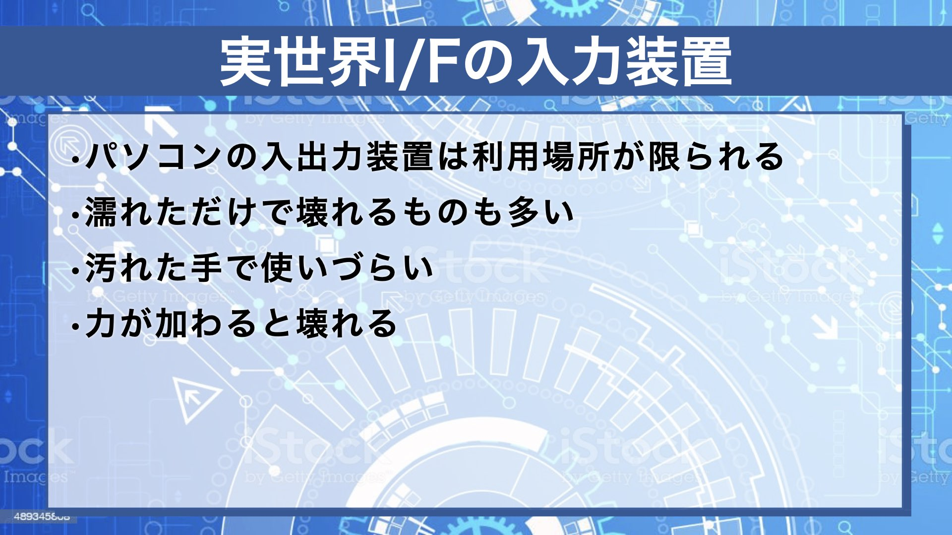 | パソコンやスマホではキーボードやポインティングデバイスが広く利用されていますが、こういうデバイスはどこでも使えるわけではないので、実世界環境で最適なものとはいえません。 厳しい環境はもちろん、台所や風呂のような家庭環境でも、パソコン用の入出力装置を使うのが難しいのが普通です。 料理をしながらパソコンを使うのは危険です。水に濡れただけで壊れてしまうような入力装置は、将来のコンピュータ環境を考えると不十分だといえるでしょう。 大抵の入出力装置は踏んだら壊れてしまうでしょう。多少荒っぽい使い方をしても大丈夫な入出力装置が必要とされています。 |  |  | 271 | 0:00:39 | 0:09:44 | 420
 |  | おわりのあいさつ、講師のみ座り | それではこれで「Webとインタフェース」の解説を終わります。 | 終わりのあいさつ |  | 40 | 0:00:09 | 0:02:49 | 280
31 |  | ED |  | エンディング | 0:00:40 | 0 | 0:00:40 | 0:02:58 | 280

